表紙
軌道近接工事安全対策のお願い |  |  |  | 2016年7月15日

千葉モノレールの軌道の近くで工事を行われる皆様へ
軌道の近くで工事を行うときのお願い

千葉モノレールは、千葉みなと～県庁前、千葉～千城台間の運転を行っております。
千葉モノレールは道路上空の軌道桁に懸垂して走行するため、重機等を使用して作業の
できる範囲がわかりにくくなっており、軌道周辺での工事では、些細なミスで作業員の
方や重機等が電車に触れたり、人命にかかわる重大な事故が発生する危険性があります。
そのため、軌道近接工事を施工する場合は、下記法令に基づき事前
に弊社と打合せしていただく必要がありますのでお知らせします。
〔建設工事公衆災害防止対策要綱（平成5年1月12日建設省経建発第1号）〕

協議書類を分かる範囲で記入してからお越し下さい。
※ ホームページＵＲＬ http://www.chiba-monorail.co.jp/

千葉モノレール 近接工事範囲
軌道桁
支
柱
Ｊ
車道
車道
歩道
歩道
 | お問合せ先 | 千葉都市モノレール株式会社 技術部施設課
 |  | 所在地 ： 千葉市稲毛区萩台町１９９－１ （本社２Ｆ）
 |  | 電 話 ： ０４３－２８７－８２１２

 |  |  | 千葉都市モノレール株式会社

協議申請書類
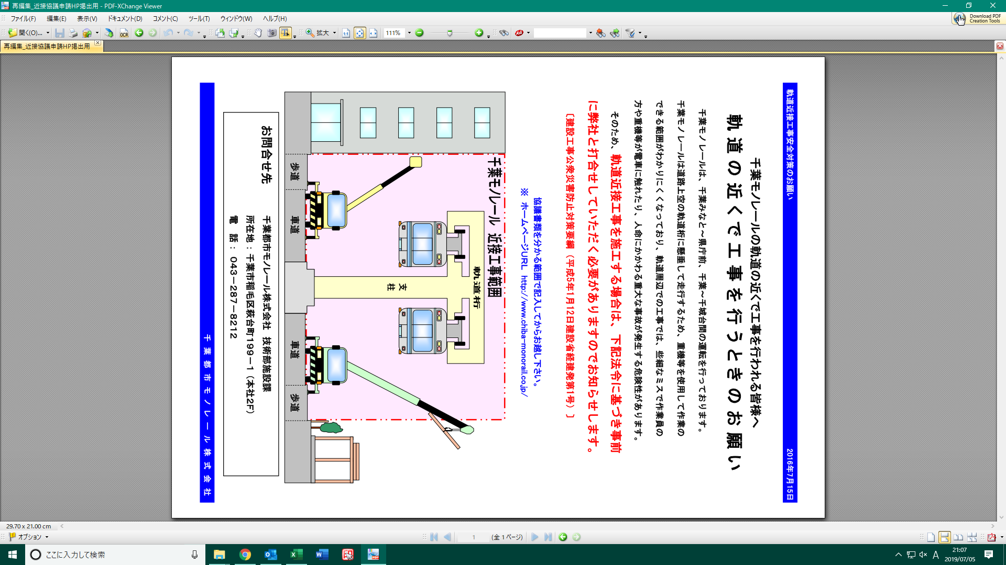

色の項目にわかる範囲で
ご記入をお願いします

 | 協議の事前に

 | 下図の ① または ②および③の距離の測定、および使用する重機の
 | 最高到達点の確認をお願い致します。

建築限界
車道
歩道
車道
支
柱
軌道桁
③
L
１,６５０
④
②
①

 |  | 測定値 |  | ① |  |  | m
 |  |  |  | ② |  |  | m
 |  |  |  | ③ |  |  | m

 |  | 重機種類
 |  | 最高到達点 |  |  |  |  | m

 |  | 千葉都市モノレール㈱使用欄

 |  | 計算式 |  | ①の場合 |  | Ｌ ＝ ① － ④ － １,６５０ ＝
 |  |  |  | ②，③の場合 |  | Ｌ ＝ ③ － ④ － ②／２ － １,６５０ ＝

 |  |  |  |  |  |  |  |  |  |  |  |  |  | 西暦 |  |  |  | 年 |  |  | 月 |  | 日

協議申請

千葉都市モノレール株式会社 様
 |  |  |  |  |  |  |  |  |  |  |  |  | 申請者

 |  |  |  |  |  |  |  |  |  |  |  |  | 会社名：

 |  |  |  |  |  |  |  |  |  |  |  |  | 氏 名：

千葉都市モノレールに近接する下記工事について協議をお願い致します。

記

（１）事業者名 |  |  | 発注者 |  | 会社名：
 |  |  |  |  | 担 当： |  |  |  |  |  |  | ( |  |  |  | - |  |  | -
 |  |  | 施工者 |  | 会社名：
 |  |  |  |  | 現場立会者： |  |  |  |  |  |  | 携帯 ( |  |  |  | - |  |  | -
（２）工事件名 |  |  | 道路舗装工事
（３）工事場所 |  |  | 住所
 |  |  | 区間 |  | 駅 間： |  |  |  |  |  | 駅 | ～ |  |  |  |  |  | 駅 | （ |  |  |  | ）
 |  |  |  |  | 支柱間： |  |  | P |  |  |  | ～ |  |  | P
（４）工事期間 |  |  | 自 西暦 |  |  | 年 |  | 月 |  | 日 |  | ～ | 至 西暦 |  |  |  | 年 |  |  | 月 |  | 日
 |  |  | 作業時間帯 |  |  |  |  |  | ： |  |  |  |  |  | ～ |  |  |  | ：

千葉都市モノレール㈱記入欄

近接工事 協議番号 |  |  |  |  |  |  | 千モ |  |  |  |  |  | － |  |  |  | 号

千葉都市モノレール営業線 近接工事協議書
 |  |  |  |  |  |  |  |  |  |  |  |  |  |  |  | 千モ |  |  |  | － |  |  | 号

（１）近接作業 の内容
 |  |  | ① 作業内容

 |  |  | ② 重機械の種類・数量

（２）安全対策
 |  |  | ① 列車見張員の配置計画

 |  |  | ② 防護設備の内容

 |  |  | ③ 作業時間帯の変更

（３）確認事項
 |  |  | ① 作業で列車の建築限界内に資機材を侵入させないこと。
 |  |  | 侵入させるおそれのある場合は終列車から初列車の夜間作業とすること。
 |  |  | 尚、夜間作業の場合は、作業開始前（０：３０以降）に千葉都市モノレール㈱
 |  |  | 運輸指令（０４３－２０６－７２２５）に連絡し、列車運行の終了を確認すること。
 |  |  | 作業終了後にも、運輸指令に作業終了の連絡をすること。
 |  |  | ② 列車の往来に常に注意し、列車が進行してきた時は、十分な余裕をもって作業を
 |  |  | 中断すること。
 |  |  | ③ 作業責任者は、作業員全員に安全指示を徹底すること。
 |  |  | ④ 一時的に工事現場に立ち入り、作業をするクレーン・ダンプトラック・コンクリート
 |  |  | ポンプ車等には特に注意すること。
 |  |  | ⑤ 近接協議にて打合せ済み以外の作業は、無断で行わない。作業に変更等がある
 |  |  | 場合は千葉都市モノレール㈱に連絡し、再度打合せを行うこと。
 |  |  | ⑥ 列車の運行ダイヤは乱れる事があるので、憶測による作業を行わないこと。
 |  |  | ⑦ 作業により異常を生じた場合は、直ちに千葉都市モノレール㈱に連絡すること。

（４）特記事項 その他
 |  |  | 工事期間、作業時間帯、工事内容等に変更がある場合は、作業実施の前日の
 |  |  | １７：００までに千葉都市モノレール㈱に連絡すること。

（５）打合せ者
 |  |  |  | 千葉都市モノレール（株） |  |  |  |  |  |  |  |  | 申請者

 |  |  |  | ( | ０４３ － ２８７ － ８２１２ |  |  |  |  |  |  |  | (

 |  |  |  | 施設課 |  |  |  |  |  | 印 |  |  | 担当者： |  |  |  |  |  |  |  |  | 印

